chi tiet sp
id sản phẩm | trạng thái | id vật liệu | id trọng lượng | giá bán | giá nhập | số lượng | id mau sac | id size | số lượng size | mô tả màu sắc | ảnh màu sắc | ảnh chính
1 | 1 | 1 | 1 | 20000 | 20000 | 54 | 1,2,3 | 1,2,3,4 | 3 |  | sssssssssssss | 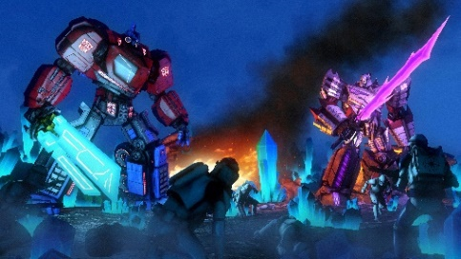
25 | 0 | 2 | 2 | 121 | 213 | 2 | 1,2,4 | 1,2,4,4 | 3 |  |  | 